메뉴 입력 샘플
메뉴 설명

메뉴 | 메뉴 이름 | 설명 | 맵기 정도(1~5댠계) | 양 | 가격 | 메뉴 사진 (상단 삽입 -> 이미지 -> 셀 내 이미지 삽입 누르기)* | 알레르기 유발 물질
단품메뉴 | 스파게티 알리오 올리오 | 올리브 오일, 마늘, 페페론치노로 만든 전통 이탈리아 파스타 | 2 | 성인 남성 기준 1인분 | 8,000원 | 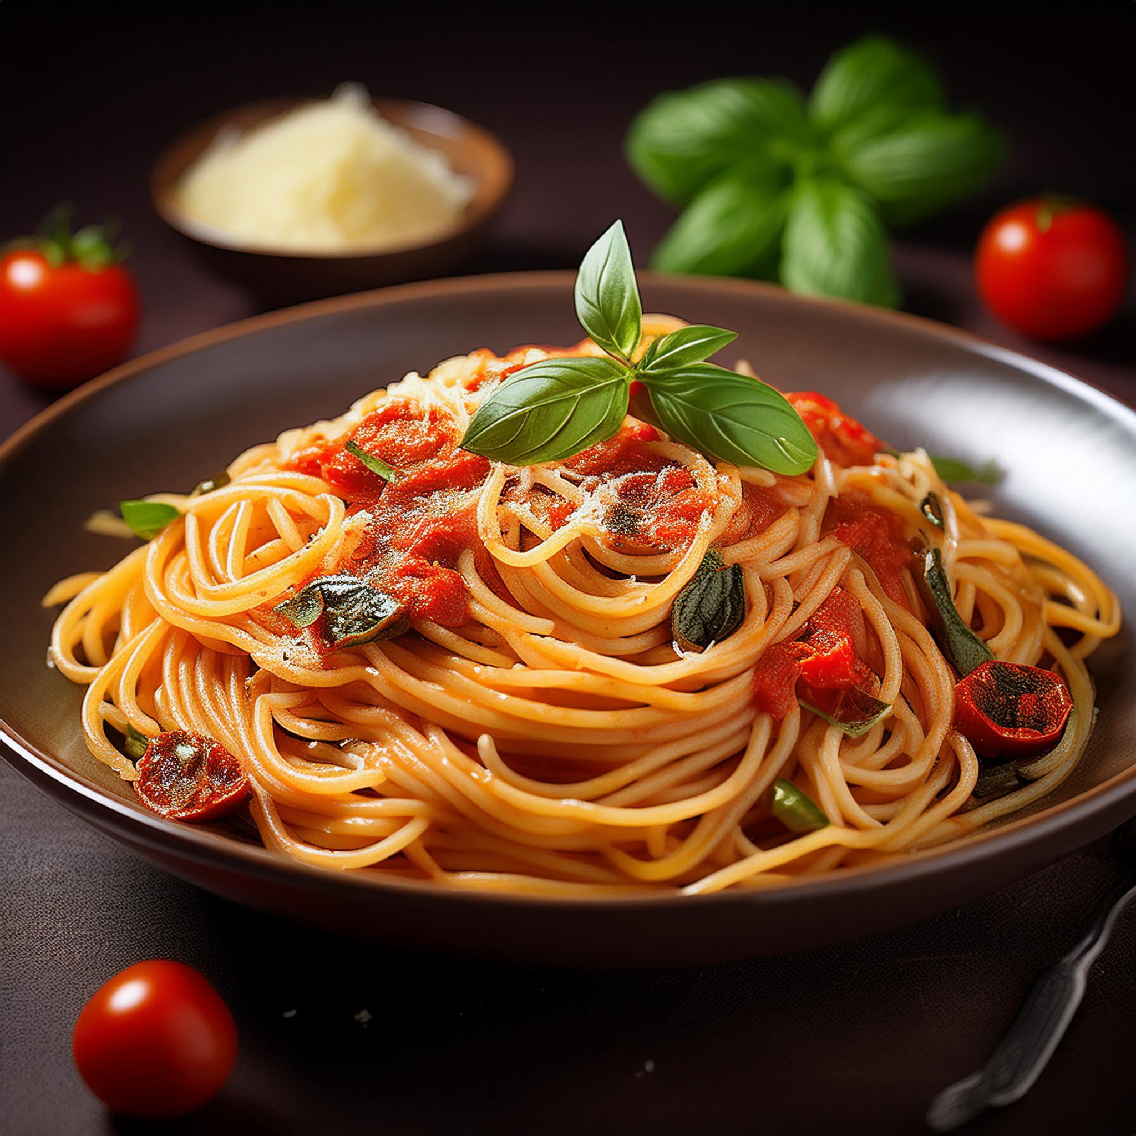 | 유제품
세트메뉴 | 파스타 세트 A | 스파게티 알리오 올리오 + 사이드 샐러드 + 음료 | 2 | 성인 남성 기준 2인분 | 12,000원 | 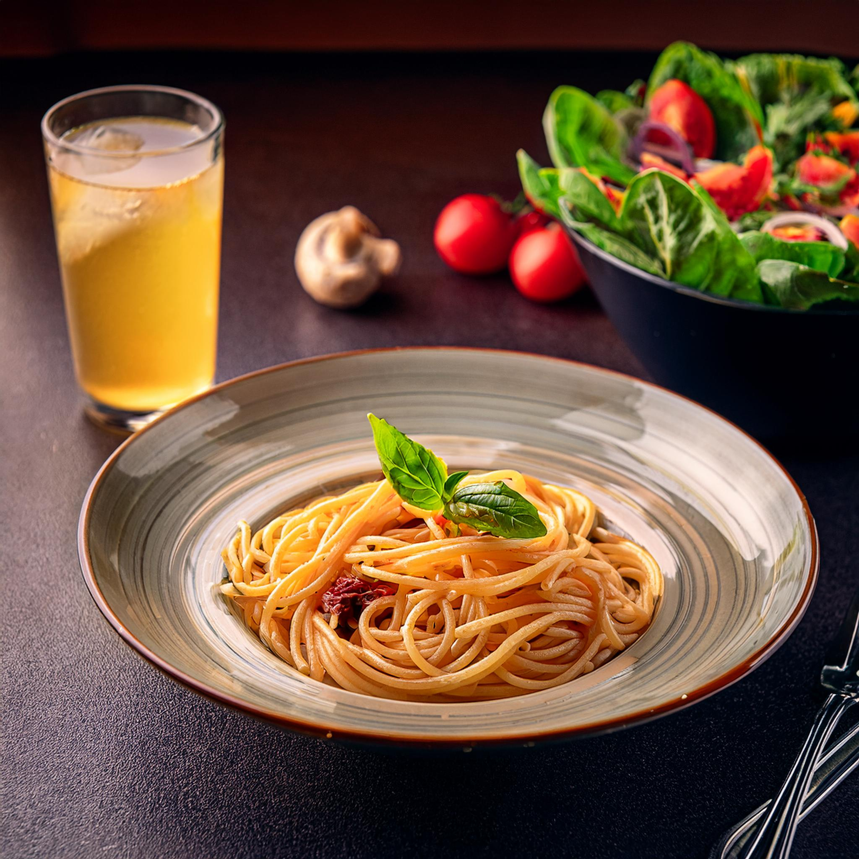 | 유제품
추천메뉴 | 명란 바질 파스타 | 짭조름한 명란젓과 신선한 바질이 어우러진 파스타로, 탱탱한 스파게티 면이 만난 파스타 | 1 | 성인 여성 기준 2인분 | 11,900원 | 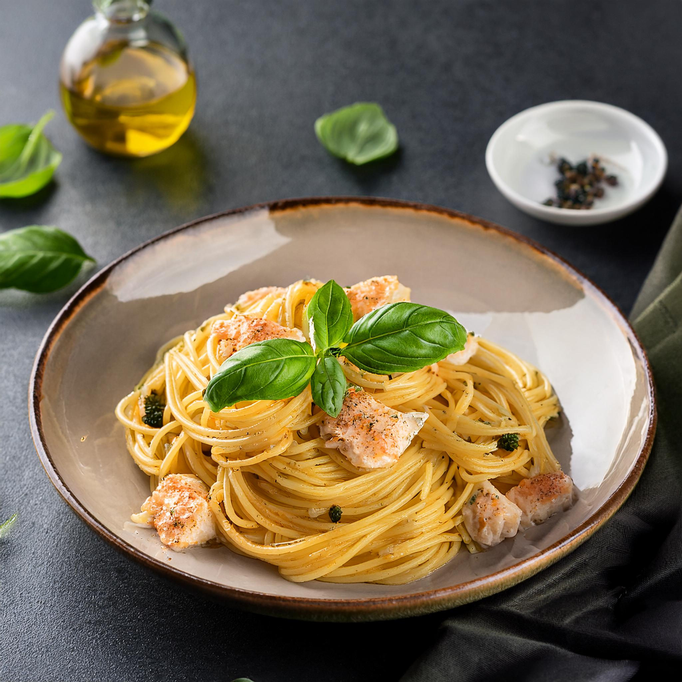 | -
사이드 | 갈릭 브레드 | 바삭하게 구운 갈릭 브레드 | 1 | 성인 여성 기준 0.5분인분 | 4,000원 |   

